Tables de production employées
TABLES DE PRODUCTION EMPLOYEES

 | Pin Maritime

 | Table utilisée : | Compte tenu de l'absence de table de production adaptée à la sylviculture du pin maritime en centre-val de loire (sylviculture à cycle de 50 à 80 ans), la table de production employée a été construite à partir de l'itinéraire sylvicole préconisé par le CRPF pour le pin maritime dans la région centre, des données fournies par l'expert forestier (éclaircies et période de révolution), et de la méthode quantification du volume total fournies par la méthode.

 | Source : | https://ifc.cnpf.fr/data/pins_1_1.pdf

 | PIN MARITIME COMBREUX |  |  | Avant éclaircie |  |  |  |  |  | Eclaircie |  |  | Après éclaircie
 | COUPE | Age | Ho | N | Dg | V7/N | V/N | V7 | V | N | V7 | V | N | V7 | V
 | Eclaircie 1 | 15 | 9.5 m | 1250 | 0.15 m | 0.08 m | 0.11 m3/t | 104.55 m3 | 135.92 m3 | 400 | 26.77 m3 | 34.80 m3 | 850 | 77.79 m3 | 101.12 m3
 | Eclaircie 2 | 20 | 13.0 m | 850 | 0.20 m | 0.18 m | 0.23 m3/t | 152.21 m3 | 197.87 m3 | 280 | 40.11 m3 | 52.14 m3 | 570 | 112.10 m3 | 145.72 m3
 | Eclaircie 3 | 25 | 15.5 m | 570 | 0.26 m | 0.35 m | 0.45 m3/t | 197.95 m3 | 257.34 m3 | 145 | 40.28 m3 | 52.37 m3 | 425 | 157.67 m3 | 204.97 m3
 | Eclaircie 4 | 30 | 17.0 m | 425 | 0.30 m | 0.50 m | 0.65 m3/t | 211.97 m3 | 275.56 m3 | 100 | 39.90 m3 | 51.87 m3 | 325 | 172.07 m3 | 223.69 m3
 | Eclaircie 5 | 35 | 19.5 m | 325 | 0.34 m | 0.71 m | 0.92 m3/t | 229.94 m3 | 298.93 m3 | 70 | 39.62 m3 | 51.51 m3 | 255 | 190.32 m3 | 247.42 m3
 | Eclaircie 6 | 40 | 21.0 m | 255 | 0.42 m | 1.17 m | 1.52 m3/t | 298.45 m3 | 387.99 m3 | 31 | 29.03 m3 | 37.73 m3 | 224 | 269.43 m3 | 350.26 m3
 | Eclaircie 7 | 50 | 23.0 m | 224 | 0.47 m | 1.58 m | 2.05 m3/t | 353.47 m3 | 459.52 m3 | 24 | 30.30 m3 | 39.39 m3 | 200 | 323.18 m3 | 420.13 m3
 | Coupe rase | 60 | 25.0 m | 200 | 0.51 m | 1.98 m | 2.58 m3/t | 396.65 m3 | 515.65 m3 | 200.0 m | 396.65 m3 | 515.65 m3 |  | 0.00 m3 | 0.00 m3
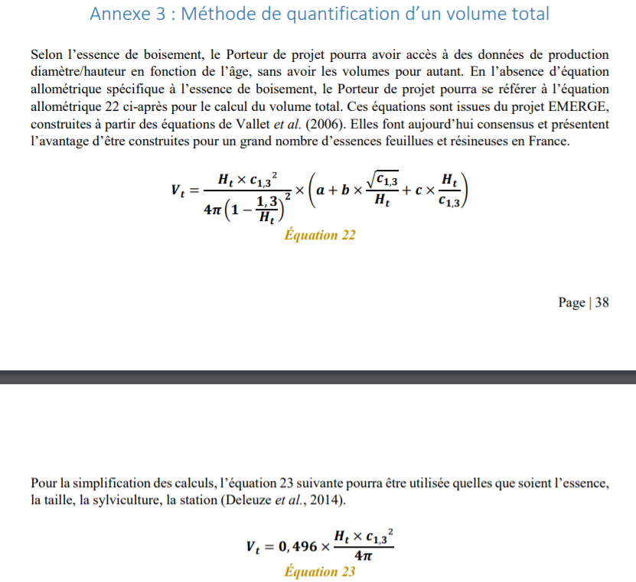
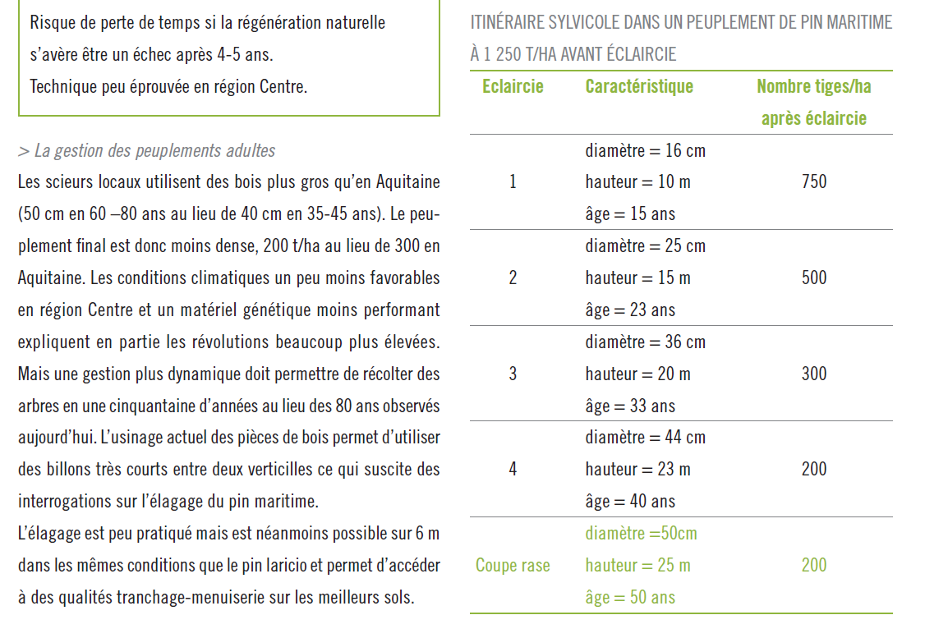
 |  |  |  |  |  |  |  |  | Pinus pinaster
 |  |  |  |  |  |  |  | a | 0.396 | 104.55 m3
 |  |  |  |  |  |  |  | b | 1.756 | 77.79 m3
 |  |  |  |  |  |  |  | c | -0.002 | 152.21 m3
 |  |  |  |  |  |  |  | constante | 0.489 | 112.10 m3
 |  |  |  |  |  |  |  |  |  | 197.95 m3
 |  |  |  |  |  |  |  |  |  | 157.67 m3
 |  |  |  |  |  |  |  |  |  | 211.97 m3
 |  |  |  |  |  |  |  |  |  | 172.07 m3
 |  |  |  |  |  |  |  |  |  | 229.94 m3
 |  |  |  |  |  |  |  |  |  | 190.32 m3
 |  |  |  |  |  |  |  |  |  | 298.45 m3
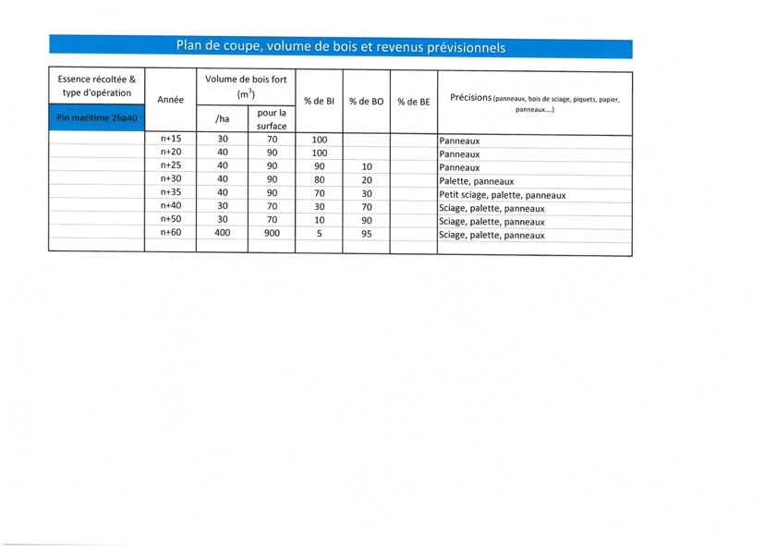
 |  |  |  |  |  |  |  |  |  | 269.43 m3
 |  |  |  |  |  |  |  |  |  | 353.47 m3
 |  |  |  |  |  |  |  |  |  | 323.18 m3
 |  |  |  |  |  |  |  |  |  | 396.65 m3

